trangchu
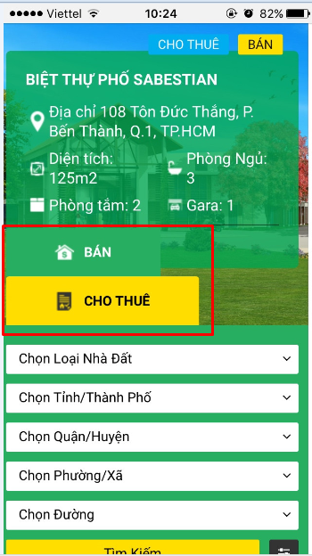
Ở trang Trang chủ và timkiem.html
1) | Bị lỗi hiển thị khi chạy trên điện thoại

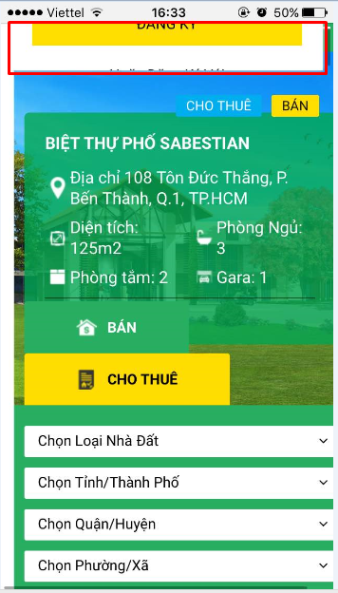
 |  | Nguyên nhân: khi kéo từ từ xuống thì tự nhiên hiện button đăng ký

2) | Trên điện thoại bỏ chỗ xem theo
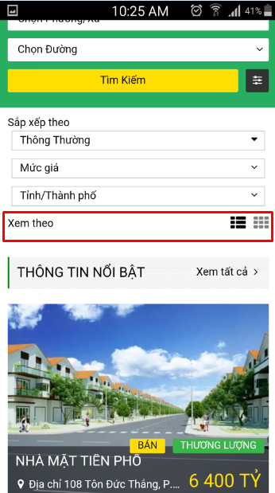

 |  | hãy bỏ xem theo ở tất cả các trang khác(chỉ bỏ trên mobile)

3) Khi test trên iphone bị lỗi hiển thị hình
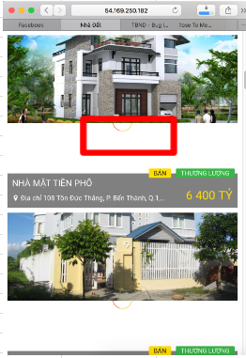

4) | Ở footer khi kéo sang trái hoặc kéo sang phải thì hiện khoảng trắng

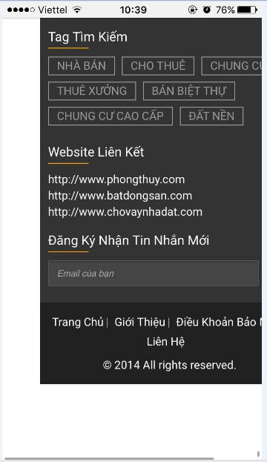

5) | Cho hiển thị trên 1 dòng

dangtin
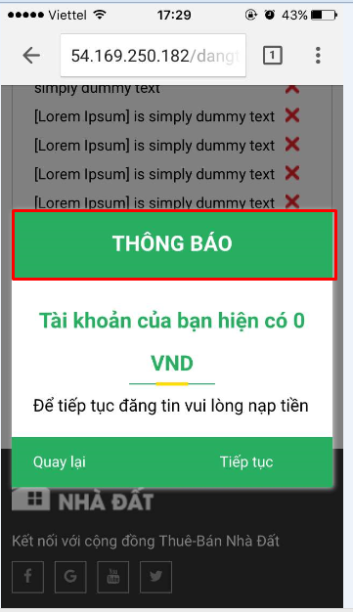
Ở màn hình đăng tin,dangtin-thue
1) | Khi test trên điện thoại
 | khoảng cách giữa các textbox và combobox ko đều
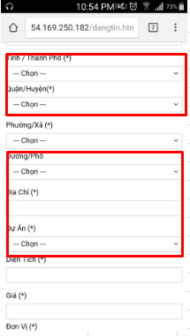

2) |  | Cho dấu cộng xuống dòng. Chổ hiển thị hình ảnh tăng kích thước ra full nàn hình
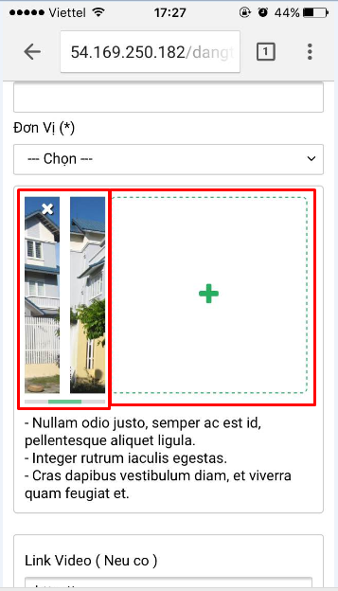

3) |  | Đang bị rớt dòng. Nếu ko nằm trên 1 dòng được thì cho xuống dòng và ngang hàng với gói tin vip
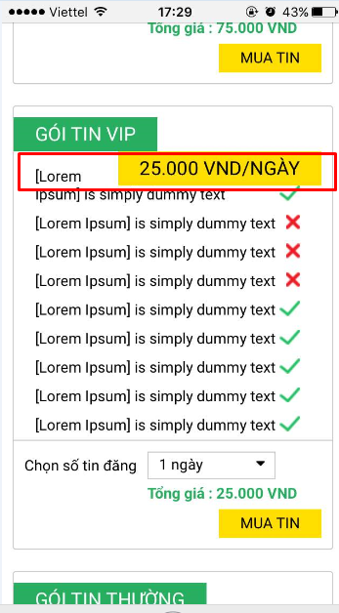

4) |  | Không thẳng hàng
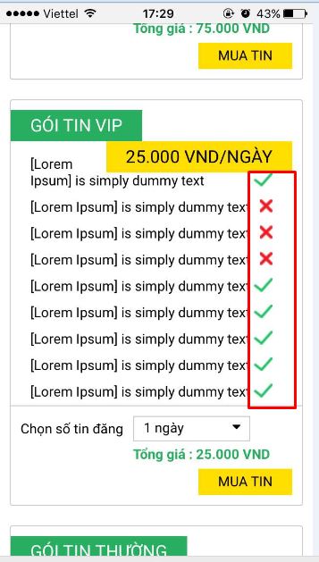

5) |  | Tăng kích thước "Chọn số tin đăng" ra. Canh phải ngang với button muatin
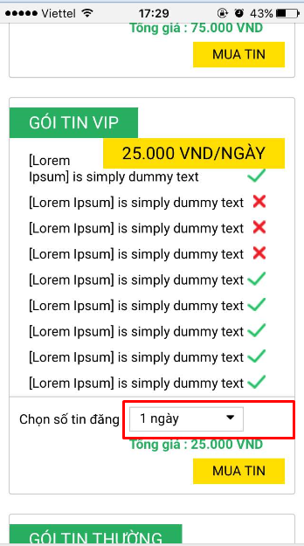

6) |  | Tổng giá canh phải ngang với button muatin

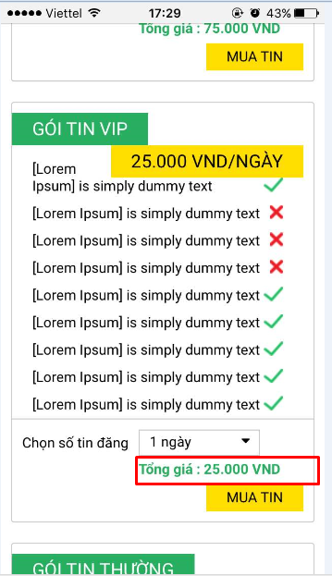

7) Cho hiện dấu x để tắt popup

naptien
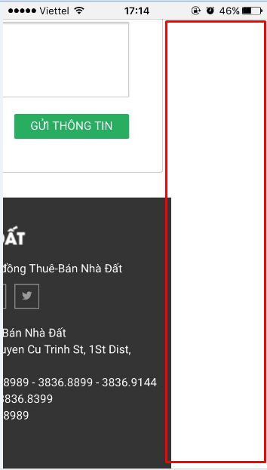
Khi chạy trên điện thoại
1) | Phần thanh toán qua internet banking bị bể giao diện.

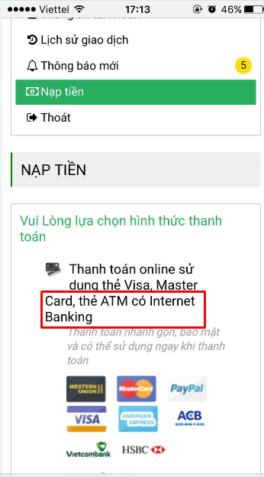

 |  | ko nằm thẳng hàng với các chữ khác

2) Thanh toán thẻ cào . Phần tô đỏ đang bể layout

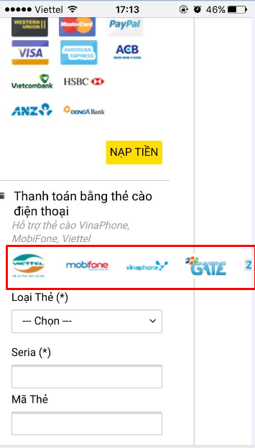

3) Khi kéo qua bên trái hoặc bên phải thì hiện khoảng trắng

dangnhap
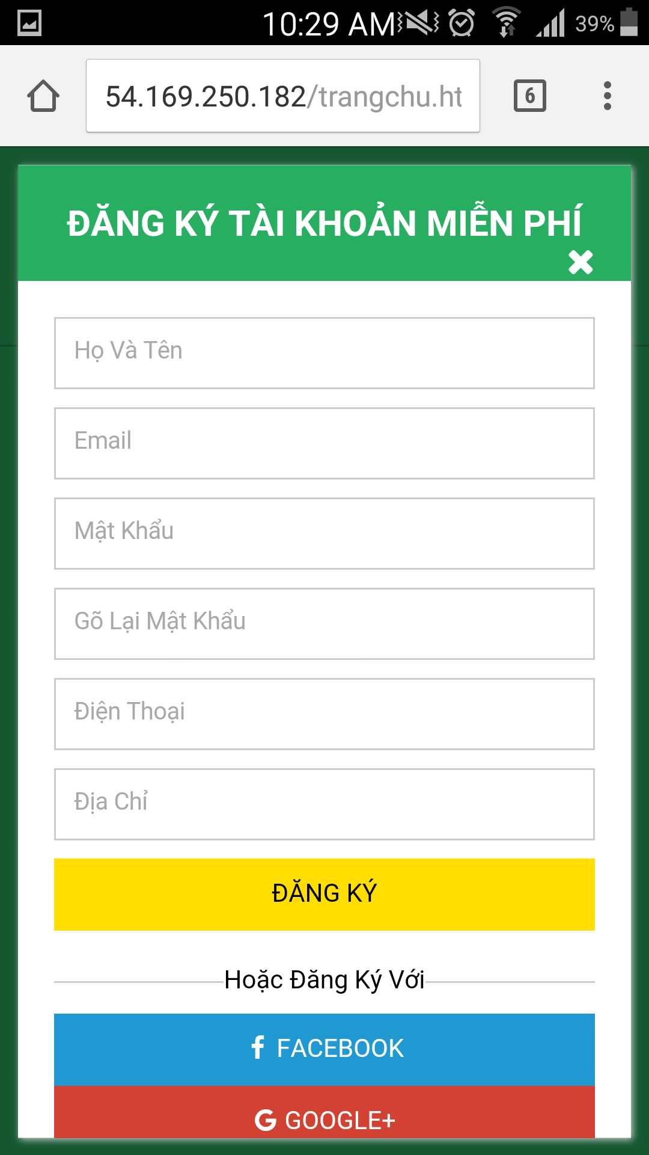
Khi hiển thị trên điện thoại
 | Bị lỗi giao diện
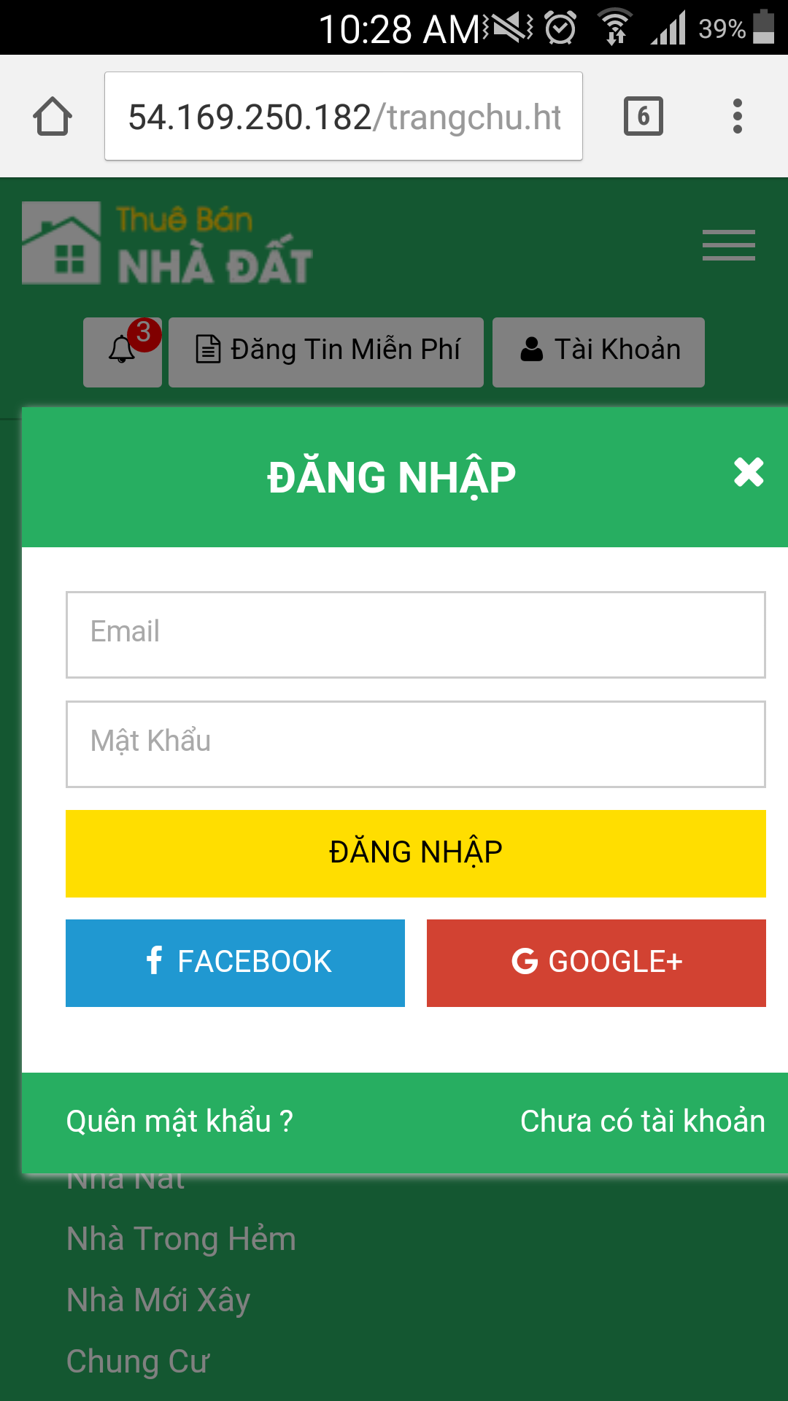

 |  | popup đăng nhập quá bự

 | Màn hình đăng ký dấu x bị nhảy xuống hàng

lienhe
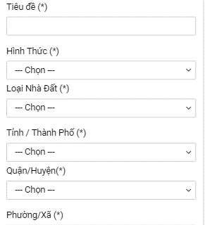
1) | Hãy cho title 1 dòng
 | Textbox hãy xuống 1 dòng mới

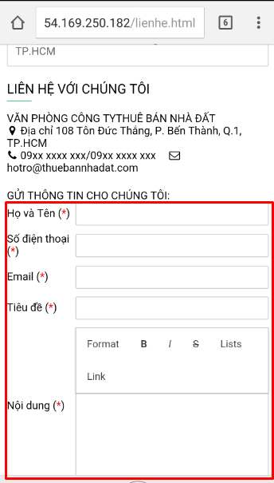

 | làm giống thế này:

quanlytin
1) Hiện danh sách quản lý tin đang bị bể

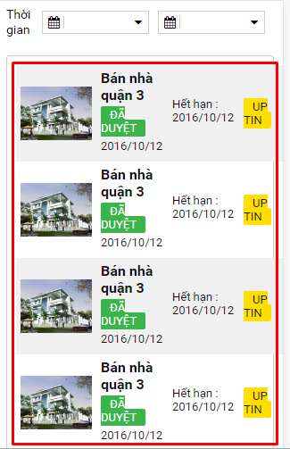

 |  | Hãy xử lý giống bên lichsugiaodich như hình bên dưới. Tức là cho scroll nếu table quá dài

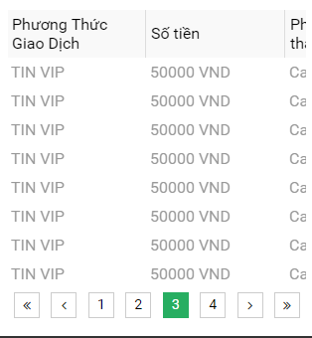

2) | Chữ đang bị rớt dòng

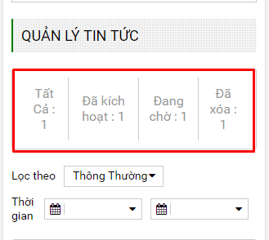

 |  |  | Hãy xử lý giống bên lichsugiaodich. Tức là cho scroll nếu table quá dài

3) | Hãy cho title 1 dòng
 | Textbox hãy xuống 1 dòng mới

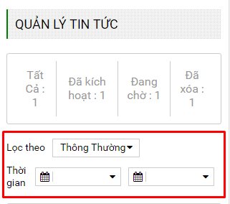

 | làm giống thế này:

4) | Ở footer khi kéo sang trái hoặc kéo sang phải thì hiện khoảng trắng

thongtintaikhoan
1) | Hãy cho title 1 dòng
 | Textbox hãy xuống 1 dòng mới

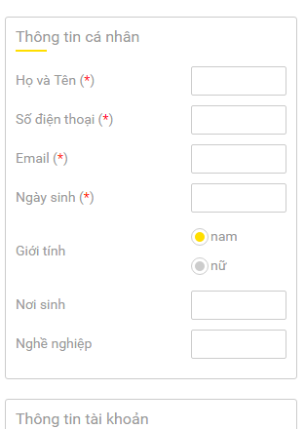
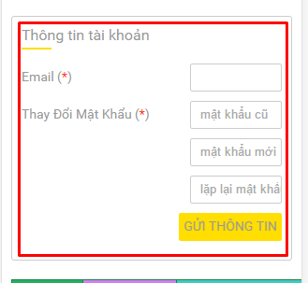

 | làm giống thế này:

2) | Không thấy gói tin BACHKIM. Cho hiển thị cho thấy tất cả các gói tin

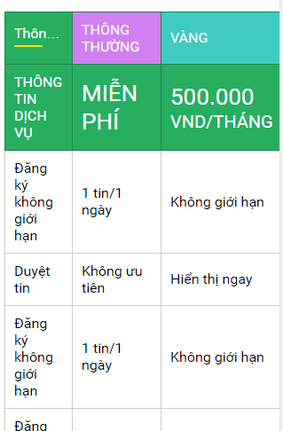

 | Hãy xử lý giống bên lichsugiaodich. Tức là cho scroll nếu table quá dài

3) | Ở footer khi kéo sang trái hoặc kéo sang phải thì hiện khoảng trắng

thongbao
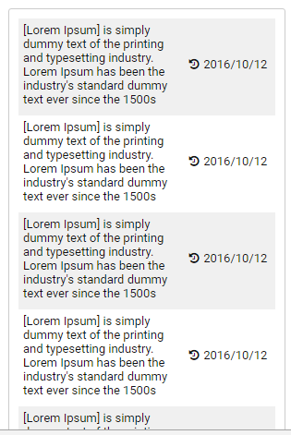

Hãy xử lý giống bên lichsugiaodich như hình bên dưới. Tức là cho scroll nếu table quá dài

thaydoiavatar
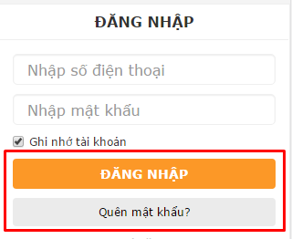
1) | 2 button huy và luu đang bị mất
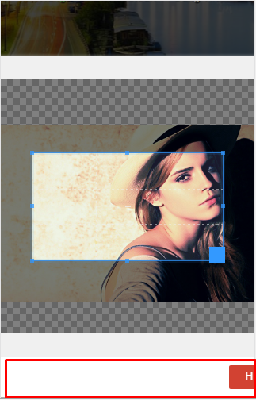

 | Hay cho 2 button hiện giống thế này. Tức là mõi button là 1 dòng

dichvu

1) Đang bị đè chữ

dichvu-detail
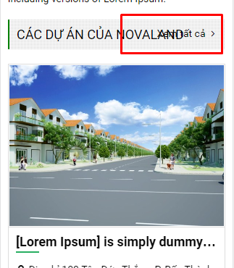
1) Đang bị bể, hãy cho xuống thành 1 dòng riêng
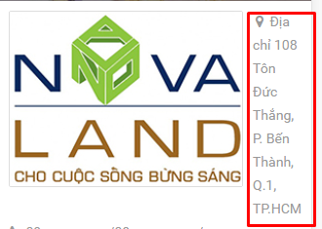

2) Đang bị đè chữ

duan
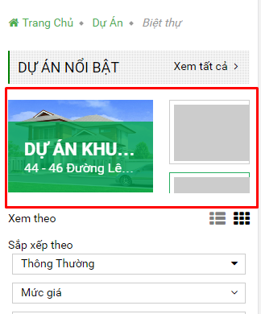
1) Bị mất nội dung so với chạy trên web

duan-chitiet
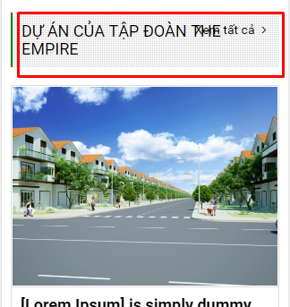
1) Hiển thị các tab đang bị bể

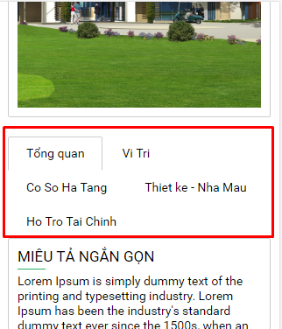

2) Cho hiển thị thẳng hàng , tạo khoản cách giửa button facebook và skype

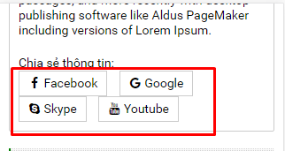

3) Bị đè chữ

chitiet
1) Cho hiển thị thành 2 dòng. Mỗi dòng 2 button. Tạo Khoảng cách phân biệt giữa 2 dòng



2) Khi lick vào ngân hàng

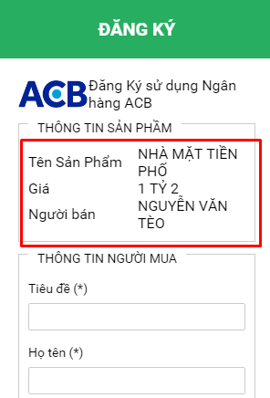

 | Hay cho hiển thị xuống dòng. Ví dụ:
 | Tên sản phẩm
 | Nhà mặt tiền phố
 | Giá
 | 1 Tỷ 2

